Karten Abt. 214 und 216
Landesbetrieb Forst Brandenburg |  | 2026
Forstbetrieb Chorin
Amt Chorin 11
16230 Chorin
Vergabenummer: LFB 2026 035500 - 19

Karten – Mulchen von Wegen und Schneisen
 | Karte Abt. 214 und 216 |  | Übersichtskarte

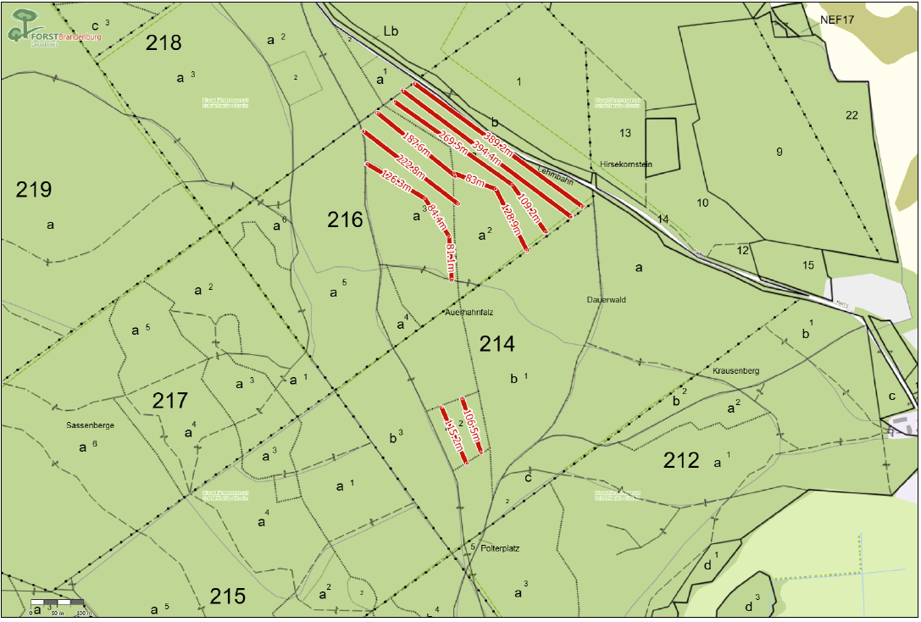
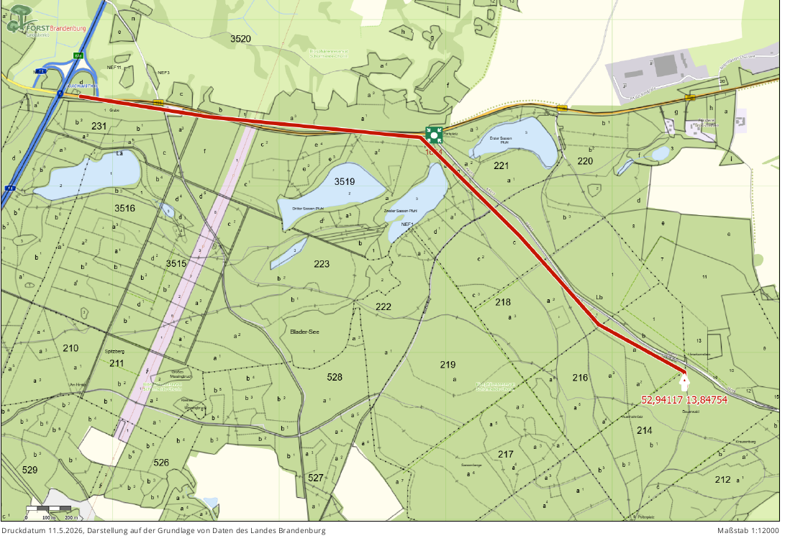

 | Die zu bearbeitenden Flächen befinden sich am Schwärzeweg im Rev. Heegermühle

Karten Abt. 213 und 215
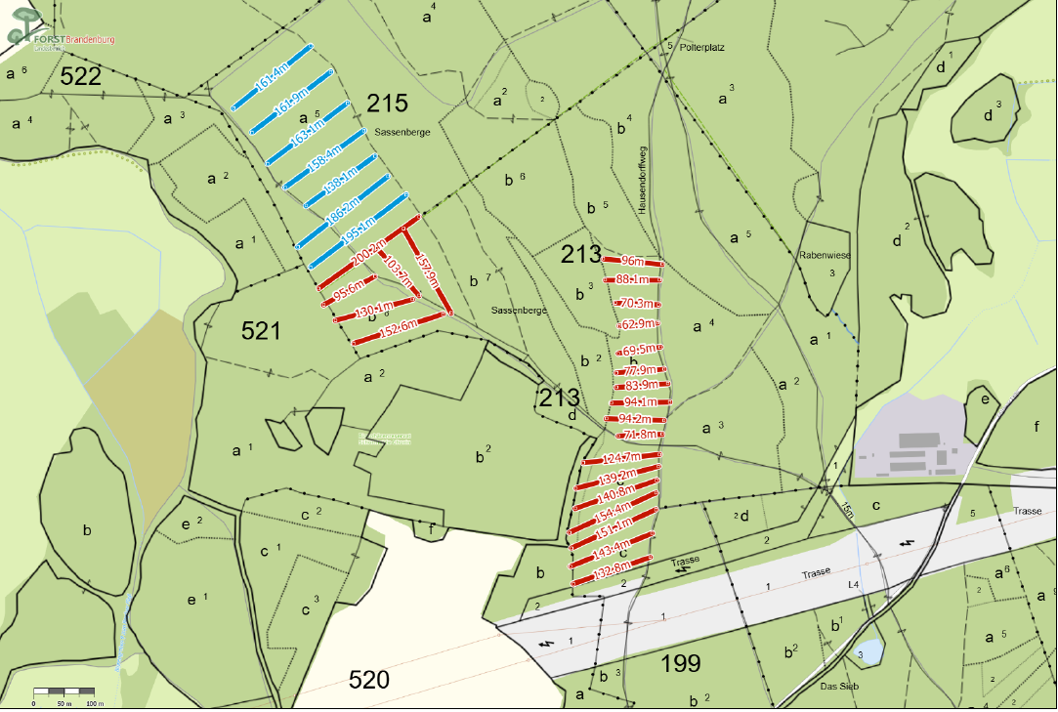
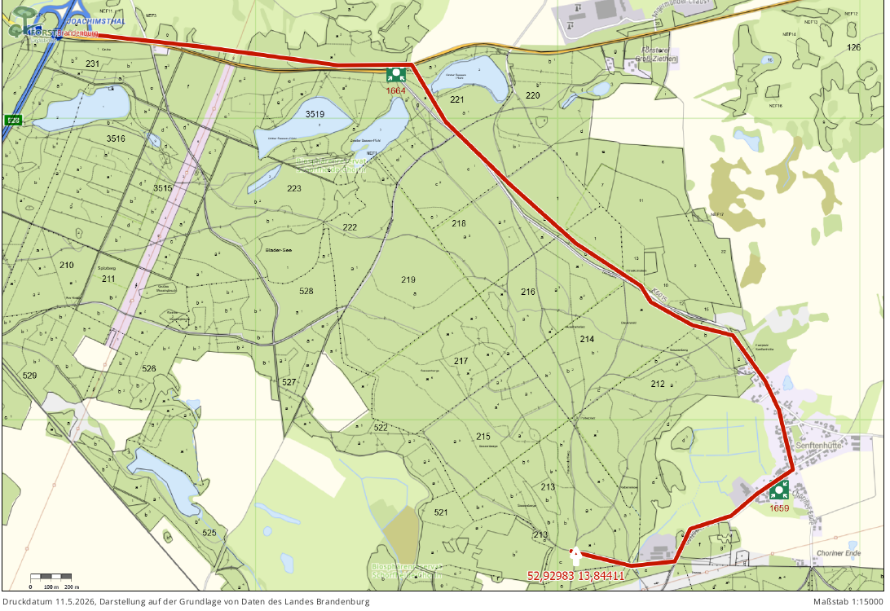
Landesbetrieb Forst Brandenburg |  | 2026
Forstbetrieb Chorin
Amt Chorin 11
16230 Chorin
Vergabenummer: LFB 2026 035500 - 19

Karten – Mulchen von Wegen und Schneisen

 | Karte Abt. 213 und 215 |  | Übersichtskarte

